상품제안서
LED 디스플레이 접이식 100단 급속 냉각 선풍기 M4000 | 상품코드: F32769

 |  |  |  |  |  |  | 02-412-0044 | www.easy1.co.kr
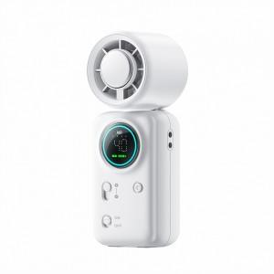

【상세/제작정보】

【인쇄/포장옵션】 | 레이저, 스티커 / 시판박스

【공급단가】 | 수량 | 50~ | 100~ | 300~ | 500~ | 1,000~
*VAT별도 | 단가 | 16,000원 | 15,740원 | 15,360원 | 14,970원 | 14,720원

【상품 URL】 | https://easy1.co.kr:443/src/goods_detail.php?gdno=32769

